ORGANIZAČ. STRUKTURA
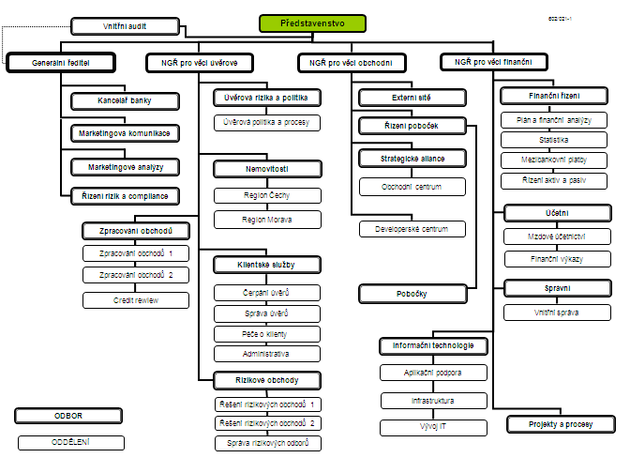

Počet zaměstnanců - přepočtený stav za období leden až březen 2011: 424
Počet organizačních jednotek: ústředí + 13 regionálních poboček

